Sheet1
 |  |  | RAID的使用(RAID5)

1.添加4块硬盘

虚拟机关机

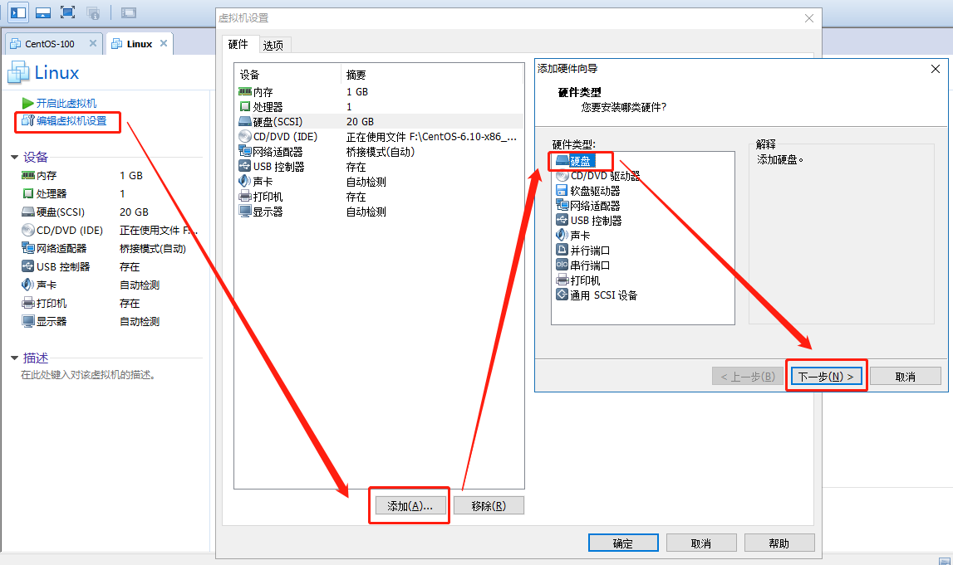

全部默认下一步，大小我给0.5G，文件命名为 linux-数字

确认->重启
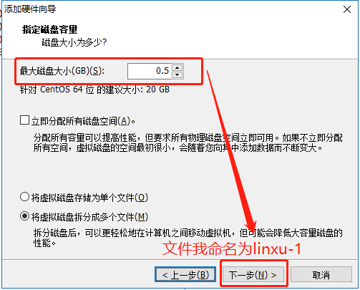

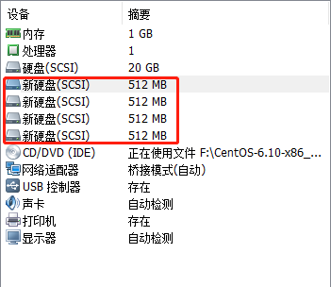

2.分区

查看分区：fdisk -l

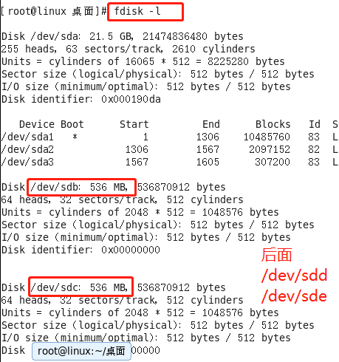

分区：fdisk /dev/sdb

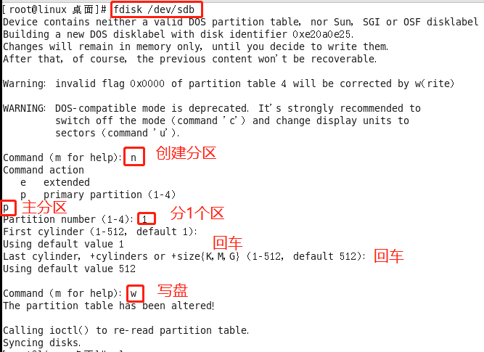

分区：fdisk /dev/sdb

同理继续分区：
fdisk /dev/sdc
fdisk /dev/sdd
fdisk /dev/sde
查看分区：fdisk -l

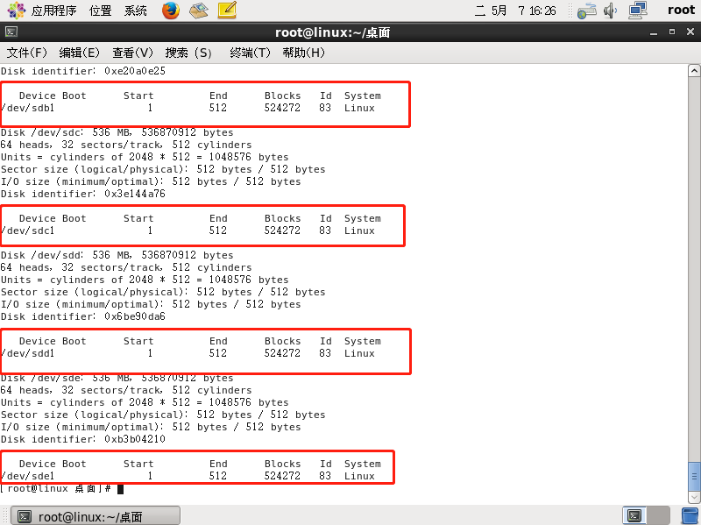

 |  | 。

3.创建RAID

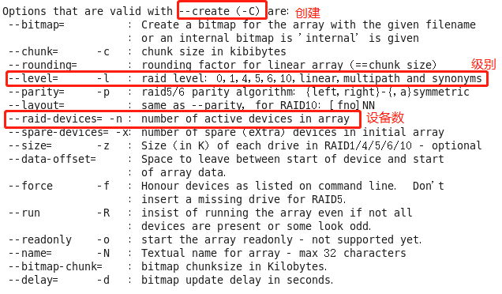

建立RAID：mdadm -C /dev/md0 -l 5 -n 3 /dev/sdb1 /dev/sdc1 /dev/sdd1

查看RAID：mdadm -D /dev/md0

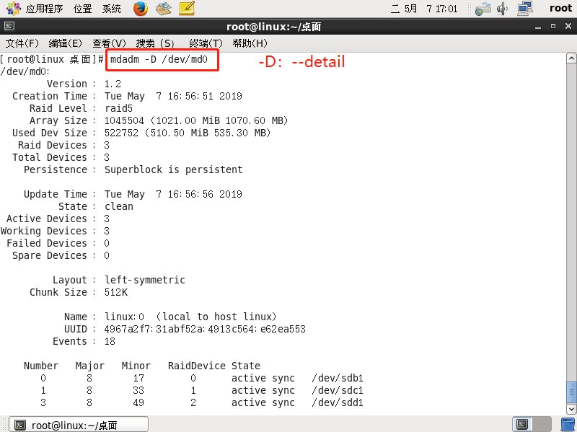

4.RAID开机自启动

添加mdadm配置文件：mdadm -Ds /dev/md0 > /etc/mdadm.conf

5.创建文件系统

创建文件系统（格式化）：mkfs -t ext4 /dev/md0

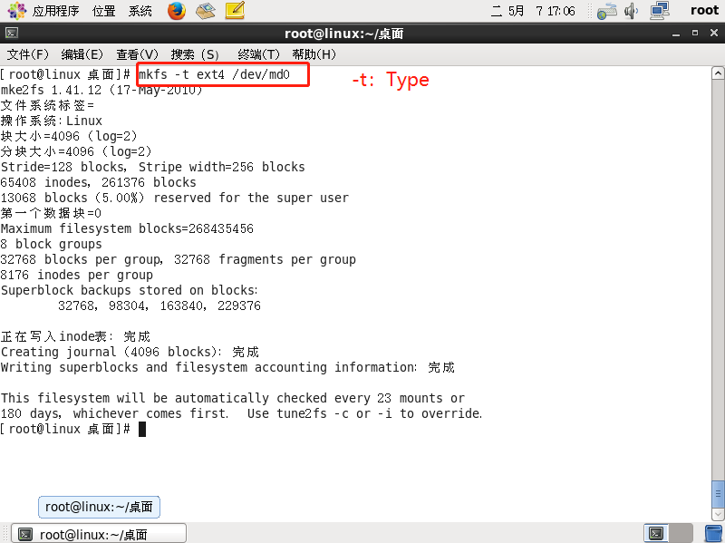

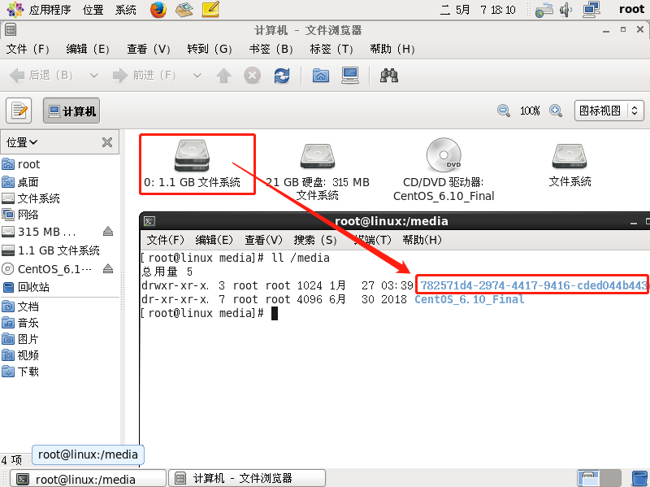

6.挂载到系统

mkdir /mdadm

挂载：mount /dev/md0 /mdadm

mount -l

卸载：umount /dev/md0

7.添加或删除硬盘

查看RAID状态：cat /proc/mdstat

标记异常：mdadm /dev/md0 -f /dev/sdc1

删除磁盘：mdadm /dev/md0 -r /dev/sdc1

添加磁盘：mdadm /dev/md0 -a /dev/sdc1

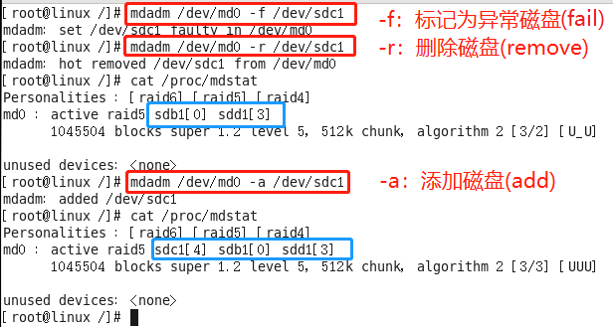

补充

 | 操作前必须先卸载磁盘

启动RAID磁盘：mdadm -A /dev/md0

停止RAID磁盘：mdadm -S /dev/md0

mdadm -S /dev/md5
#分别清空物理磁盘的raid信息
mdadm --zero-superblock /dev/sdb1
mdadm --zero-superblock /dev/sdc1
mdadm --zero-superblock /dev/sdd1

